QR-EZ-Gruppendoppel
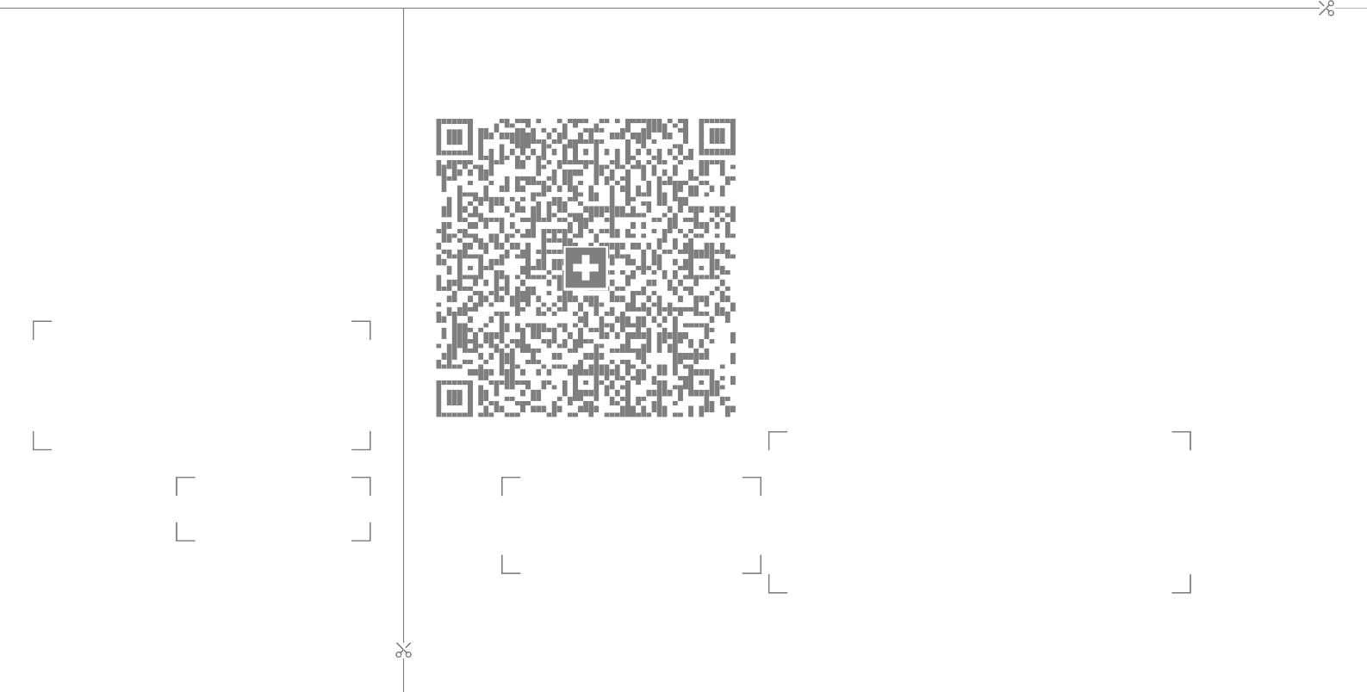
Empfangsschein
Zahlteil
Konto / Zahlbar an
CH89 8080 8002 2728 0753 9
Armbrustschützen Mülenen Chappelengand
3711 Mülenen
Konto / Zahlbar an
CH89 8080 8002 2728 0753 9
Armbrustschützen Mülenen Chappelengand
3711 Mülenen
Zusätzliche Informationen
Gruppendoppel 15.Niesenschiessen
Zahlbar durch (Name/Adresse)
Zahlbar durch (Name/Adresse)
Währung
CHF
Betrag
Währung
CHF
Betrag
Annahmestelle

